Entrega de Nodos
ACTA CONFORMIDAD ENTREGA DE NODOS

 |  |  |  |  |  | Ciudad | LIMA

 |  | Contratista | MATYSGER |  |  | N° PROY/ COD: AX | 240304

 |  | Distrito | MIRAFLORES |  |  | Fecha Inicio | 06/04/2024

 |  | Nodo | ANGAMOS |  |  | Fecha Término | 08/04/2024

 |  | Nombre cliente / Proyecto |  | POLYROFF S.A.C

 |  | Direccion Cliente | AV.SANTA CRUZ N°387

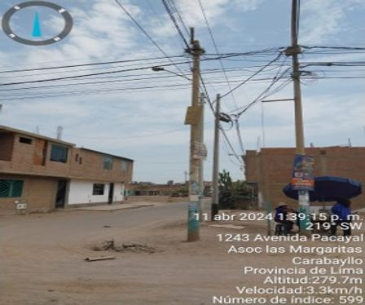
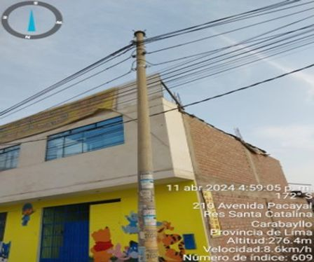

 |  | prueba - Vista frontal del ODF. |  |  |  | prueba - Conectorización del puerto 1.

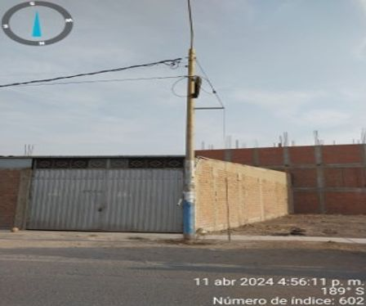
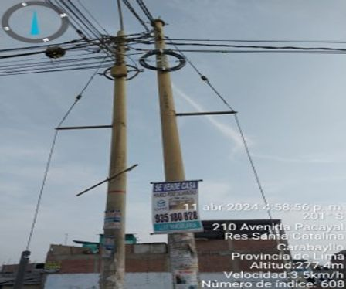

 |  | prueba - Etiquetado de patch panel. |  |  |  | prueba - Cableado interno organizado.

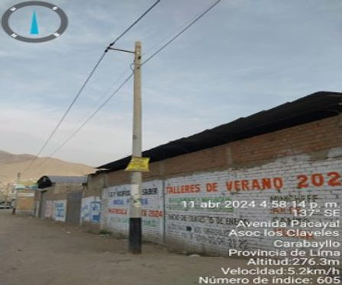
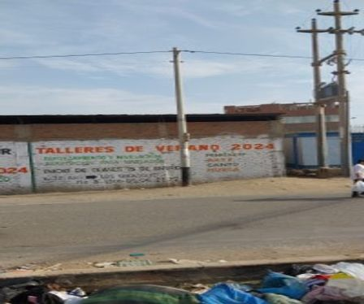

 |  | prueba - Puerta de rack cerrada. |  |  |  | prueba - Pruebas de continuidad finalizadas.

 |  | Nombre Supervisor Contratista |  |  |  | Firma

 |  | Nombre Supervisor |  |  |  | Firma

 |  | OBSERVACIONES SUPERVISOR |  |  | OBSERVACIONES SUPERVISOR

 | * Deben ser completados todos los campos de observacion, siendo responsabilidad del Supervisor Despliegue y Personal de SCM
 | ** Los campos SI (Aceptado), NO (Rechazado) y NA (No aplica) deben ser marcados con una "X".
 | Versión 2016-09

Cables Aereo y Subterraneos
ACTA CONFORMIDAD TENDIDO AEREO Y SUBTERRANEO

 |  |  |  |  |  | Ciudad | LIMA

 |  | Contratista | MATYSGER |  |  | N° PROY/ COD: AX | 240304

 |  | Distrito | MIRAFLORES |  |  | Fecha Inicio | 06/04/2024

 |  | Nodo | ANGAMOS |  |  | Fecha Término | 08/04/2024

 |  | Nombre cliente / Proyecto |  | POLYROFF S.A.C

 |  | Direccion Cliente | AV.SANTA CRUZ N°387




 |  | Verificación de tensión del cable aéreo. |  |  |  | Inspección de zanja para cableado subterráneo.



 |  | Sellado de ducto finalizado.

 |  | Nombre Supervisor Contratista |  |  |  | Firma

 |  | Nombre Supervisor |  |  |  | Firma

 |  | OBSERVACIONES SUPERVISOR |  |  | OBSERVACIONES SUPERVISOR

 | * Deben ser completados todos los campos de observacion, siendo responsabilidad del Supervisor Despliegue y Personal de SCM
 | ** Los campos SI (Aceptado), NO (Rechazado) y NA (No aplica) deben ser marcados con una "X".
 | Versión 2016-09

Reservas Aereas
ACTA CONFORMIDAD MUFAS, RESERVAS AEREAS Y CRUCES DE CALLE O AVENIDA

 |  |  |  |  |  | Ciudad | LIMA

 |  | Contratista | MATYSGER |  |  | N° PROY/ COD: AX | 240304

 |  | Distrito | MIRAFLORES |  |  | Fecha Inicio | 06/04/2024

 |  | Nodo | ANGAMOS |  |  | Fecha Término | 08/04/2024

 |  | Nombre cliente / Proyecto |  | POLYROFF S.A.C

 |  | Direccion Cliente | AV.SANTA CRUZ N°387

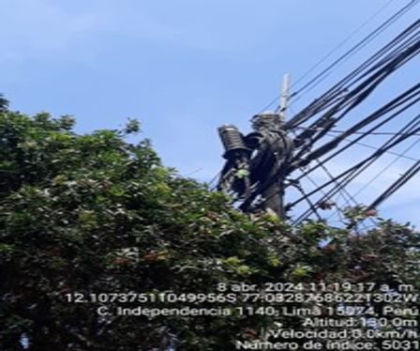
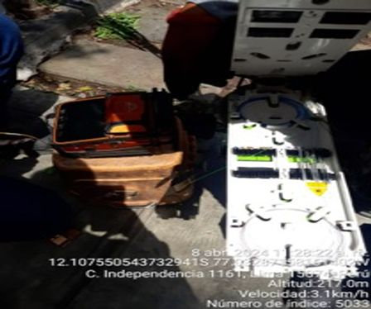

 |  | Reserva en poste 01. |  |  |  | Reserva en poste 02.

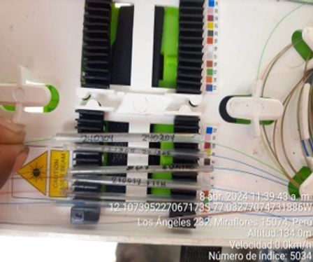
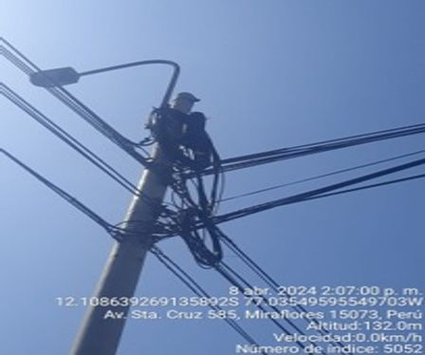

 |  | Reserva en poste 03. |  |  |  | Reserva en poste 04.

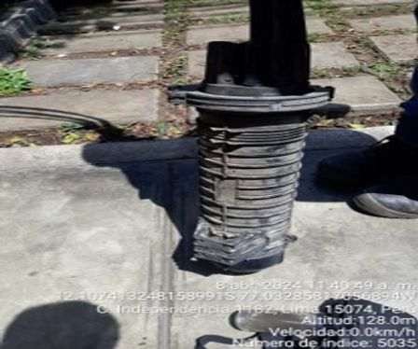
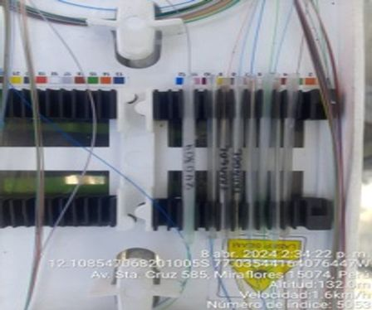

 |  | Detalle de enrollado. |  |  |  | Sujeción de la reserva.

 |  | Nombre Supervisor Contratista |  |  |  | Firma

 |  | Nombre Supervisor |  |  |  | Firma

 |  | OBSERVACIONES SUPERVISOR |  |  | OBSERVACIONES SUPERVISOR

 | * Deben ser completados todos los campos de observacion, siendo responsabilidad del Supervisor Despliegue y Personal de SCM
 | ** Los campos SI (Aceptado), NO (Rechazado) y NA (No aplica) deben ser marcados con una "X".
 | Versión 2016-09

ACTA CONFORMIDAD MUFAS, RESERVAS AEREAS Y CRUCES DE CALLE O AVENIDA

 |  |  |  |  |  | Ciudad | LIMA

 |  | Contratista | MATYSGER |  |  | N° PROY/ COD: AX | 240304

 |  | Distrito | MIRAFLORES |  |  | Fecha Inicio | 06/04/2024

 |  | Nodo | ANGAMOS |  |  | Fecha Término | 08/04/2024

 |  | Nombre cliente / Proyecto |  | POLYROFF S.A.C

 |  | Direccion Cliente | AV.SANTA CRUZ N°387

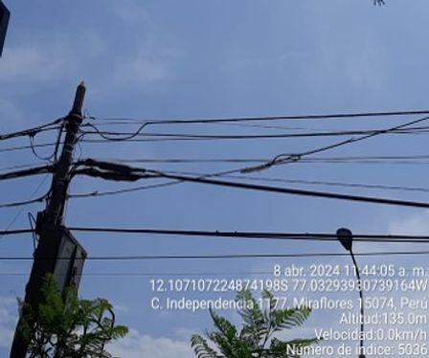
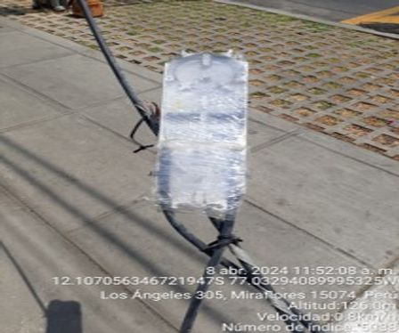

 |  | Vista general de reservas en tramo. |  |  |  | Reserva en poste 08.

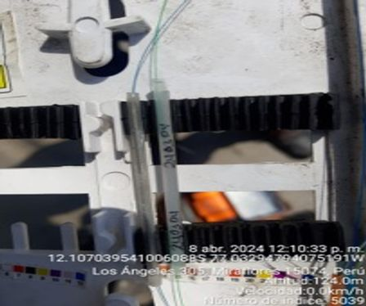
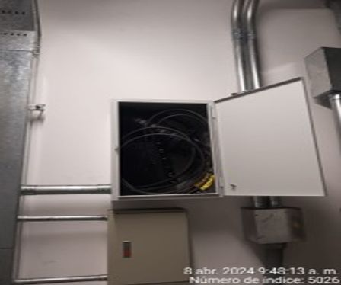

 |  | Reserva en poste 09. |  |  |  | Reserva en poste 10.

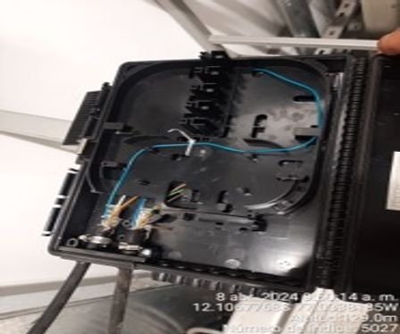
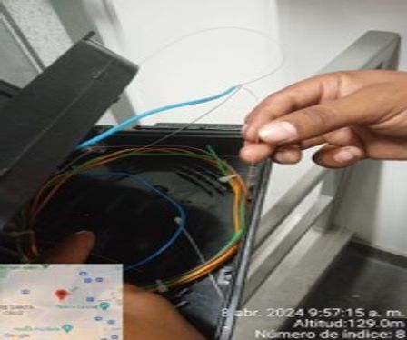

 |  | Reserva en poste 11. |  |  |  | Reserva en poste 12.

 |  | Nombre Supervisor Contratista |  |  |  | Firma

 |  | Nombre Supervisor |  |  |  | Firma

 |  | OBSERVACIONES SUPERVISOR |  |  | OBSERVACIONES SUPERVISOR

 | * Deben ser completados todos los campos de observacion, siendo responsabilidad del Supervisor Despliegue y Personal de SCM
 | ** Los campos SI (Aceptado), NO (Rechazado) y NA (No aplica) deben ser marcados con una "X".
 | Versión 2016-09

ACTA CONFORMIDAD MUFAS, RESERVAS AEREAS Y CRUCES DE CALLE O AVENIDA

 |  |  |  |  |  | Ciudad | LIMA

 |  | Contratista | MATYSGER |  |  | N° PROY/ COD: AX | 240304

 |  | Distrito | MIRAFLORES |  |  | Fecha Inicio | 06/04/2024

 |  | Nodo | ANGAMOS |  |  | Fecha Término | 08/04/2024

 |  | Nombre cliente / Proyecto |  | POLYROFF S.A.C

 |  | Direccion Cliente | AV.SANTA CRUZ N°387


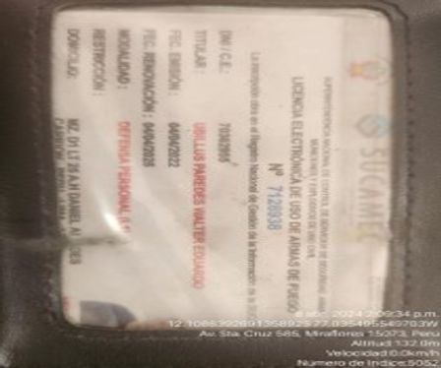

 |  | Reserva en poste 13. |  |  |  | Reserva en poste 14.

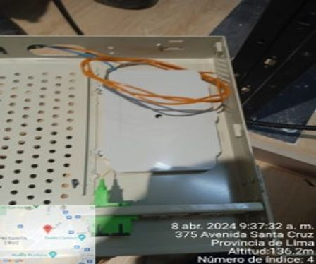

 |  | Reserva final de tramo.

 |  | Nombre Supervisor Contratista |  |  |  | Firma

 |  | Nombre Supervisor |  |  |  | Firma

 |  | OBSERVACIONES SUPERVISOR |  |  | OBSERVACIONES SUPERVISOR

 | * Deben ser completados todos los campos de observacion, siendo responsabilidad del Supervisor Despliegue y Personal de SCM
 | ** Los campos SI (Aceptado), NO (Rechazado) y NA (No aplica) deben ser marcados con una "X".
 | Versión 2016-09

